스키마 전문 생성
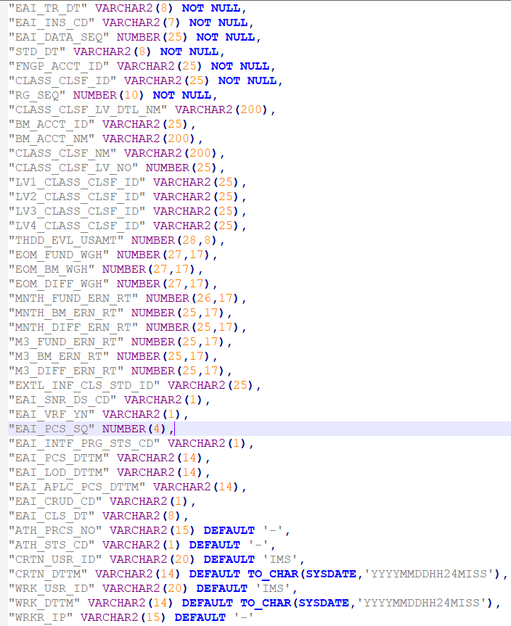
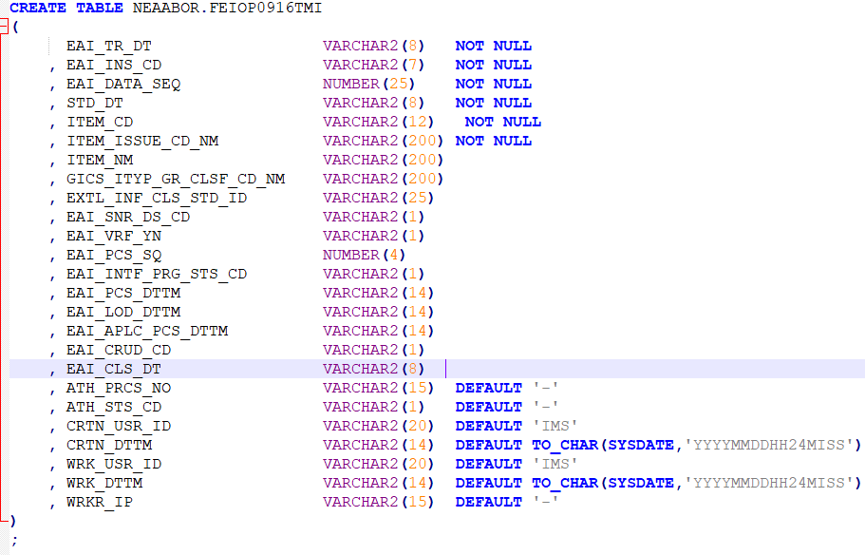
 | 2. CREATE 쿼리 전문 수정
1. 고객사로부터 CREATE 쿼리를 받는다.
 |  | 1. 컬럼명에 ""을 붙인다.
 |  | 2. 컬럼, 데이터 타입, NOT NULL 등 공백을 하나씩만 둔다
 |  | 3. 쉼표(,) 을 한 컬럼당 찍어준다. 마지막 컬럼은 제외

3. ./mvnw spring-boot:run 명령어를 통해 웹 기동 (java 및 SpringBoot Extension이 설치 되어 있어야 함)

4. 수정한 전문을 넣고 Send 버튼을 누르면 스키마, 인터페이스 전문 등이 출력 된다.

